关系图
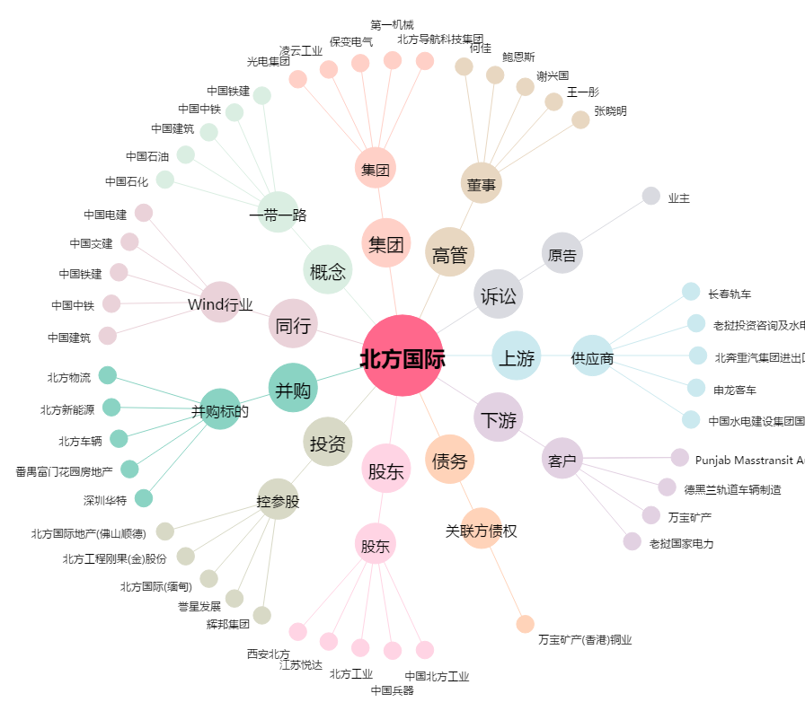
北方国际[000065.SZ] - 关系概览图

